メールの設定から送付までの画面移動
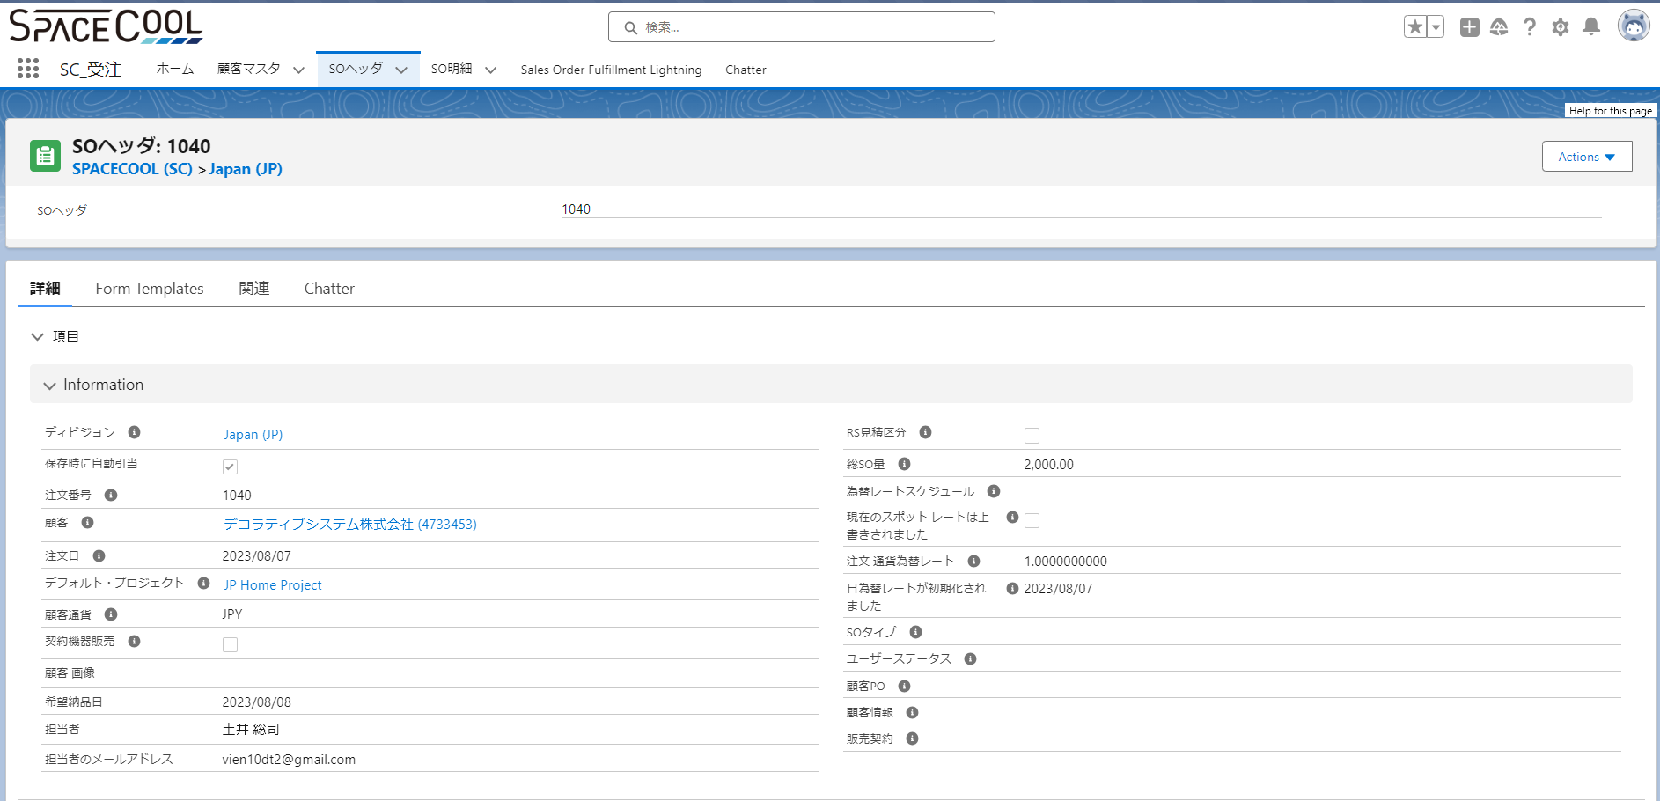
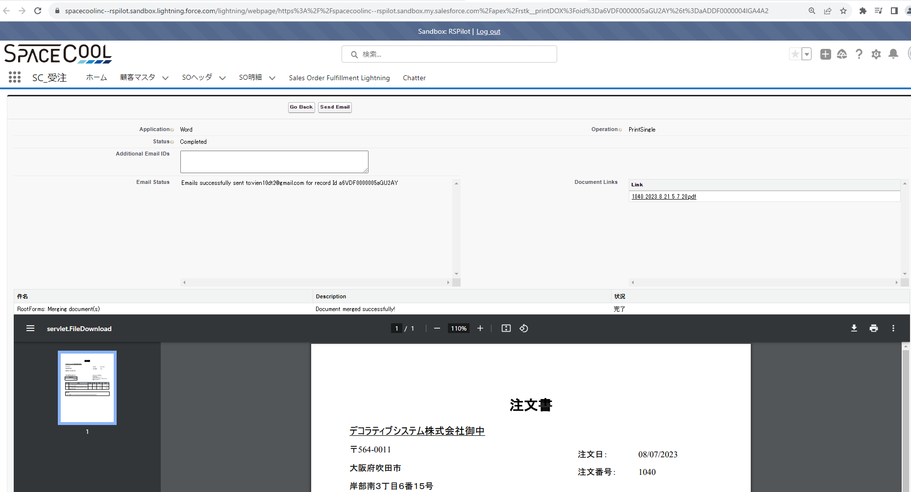
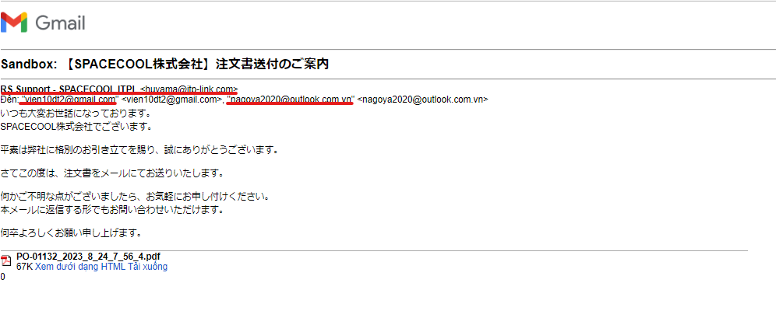
1 | Email Template（SO注文書に関するメール）を登録します
 | 作成したEmailTemplateのIDを取得します

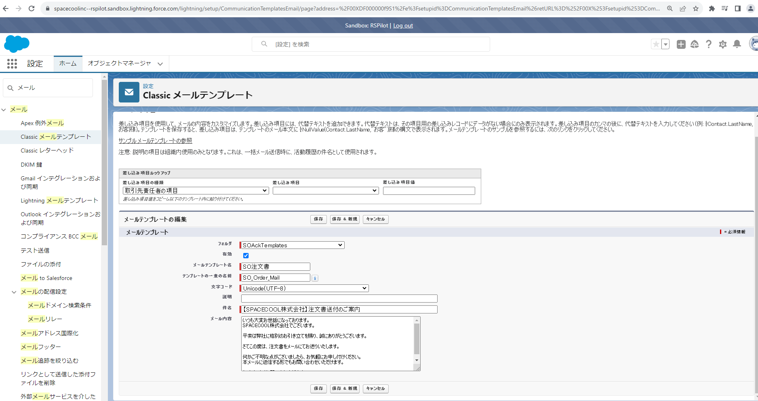

2 | 問合先を登録します
 | 登録した問合先のIDを取得します

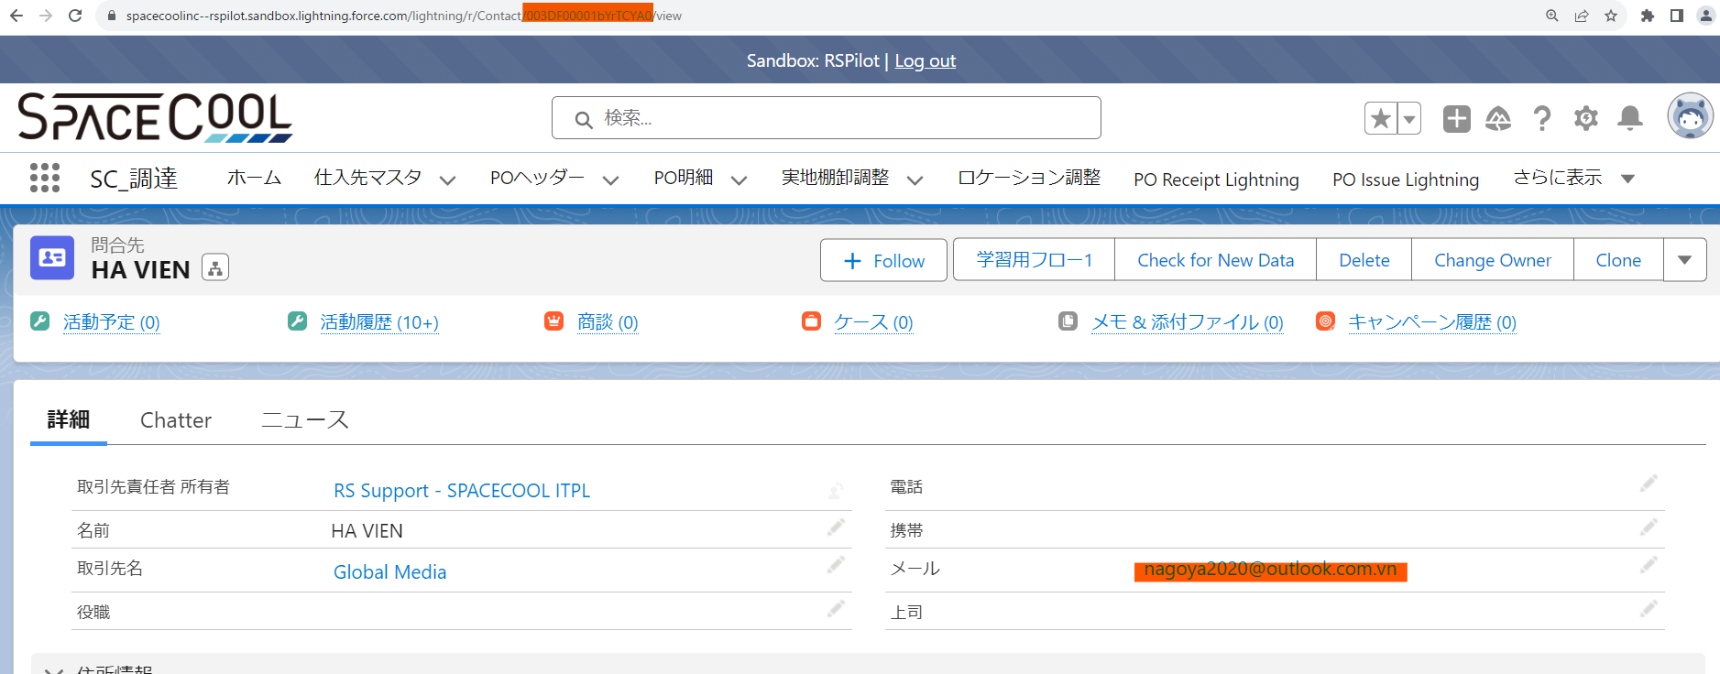

3 | 帳票のEmail
 | 帳票のEmailConfigurationコンポネントに問合先のIDとEmailTemplateのIDを設定します。

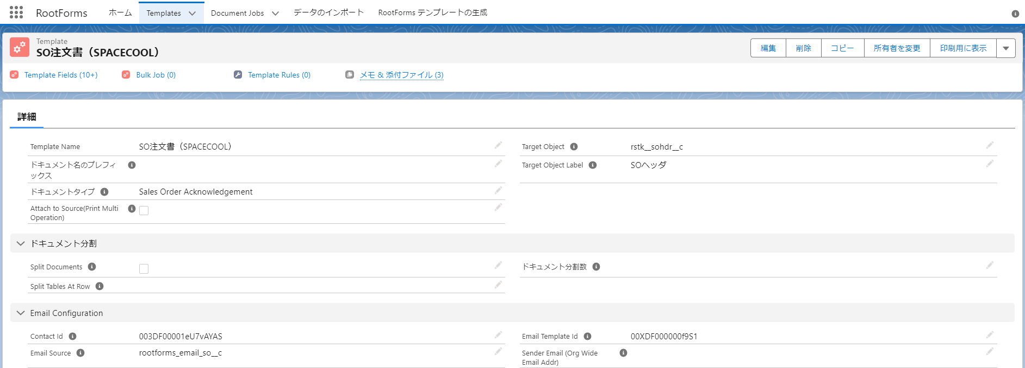

4 | 連絡先のメールを設定します。

From Mail
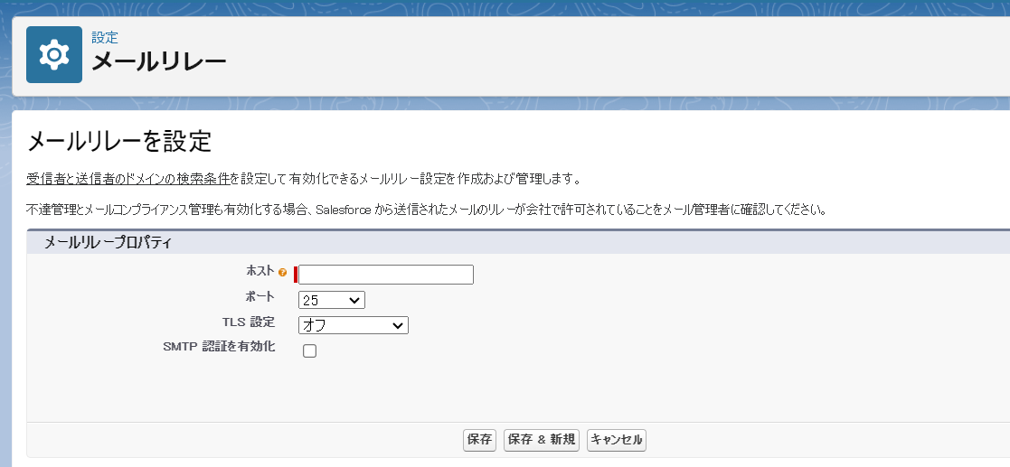
私の調査によると、Rootstockには2つのメール設定があります。
1. Send Through Salesforce
 | FROM | ユーザーのログイン時のメールアドレスです
 | TO | 仕入先や顧客の連絡先のメールが設定したメールアドレスです
 | また、TO Mailはさらに固定の設定があります。このTO Mailは、テンプレートフォームのContact Idに設定された1つの問合先のメールアドレスで設定されています。
 | このメールはCC機能のように見えます。
 | 以下は下記の画像に示されているように設定されています。

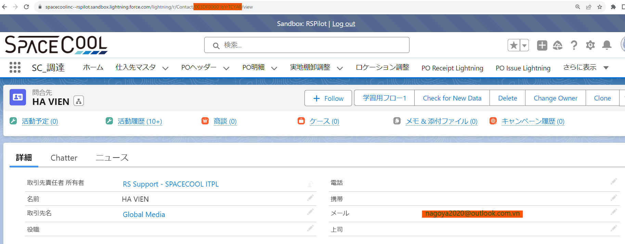

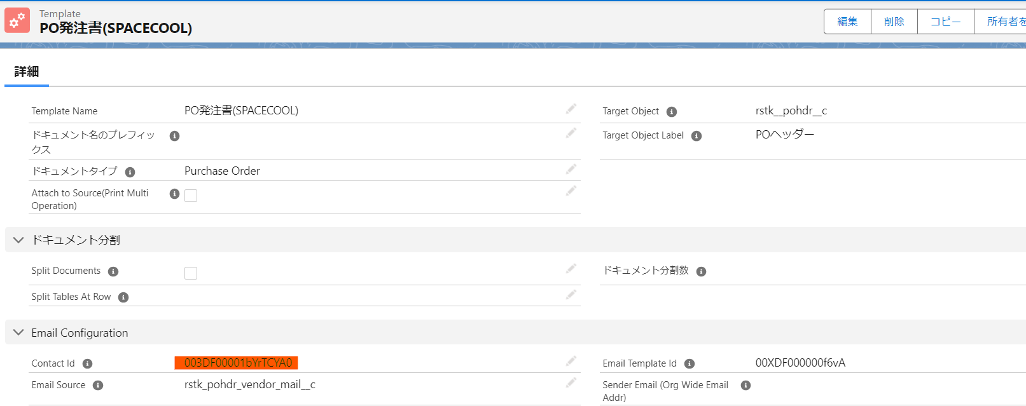

 | 以下は、3つのログインユーザーに対応する3つのケースです
 | ログインユーザ： | RS Support - SPACECOOL ITPL | ログインユーザ： | hl vien
 | FROM | <huyama@itp-link.com> | FROM | <vienhl@sync-partners.com>
 | TO | <vien10dt2@gmail.com> | TO | <vien10dt2@gmail.com>
 |  | <nagoya2020@outlook.com.vn> |  | <nagoya2020@outlook.com.vn>
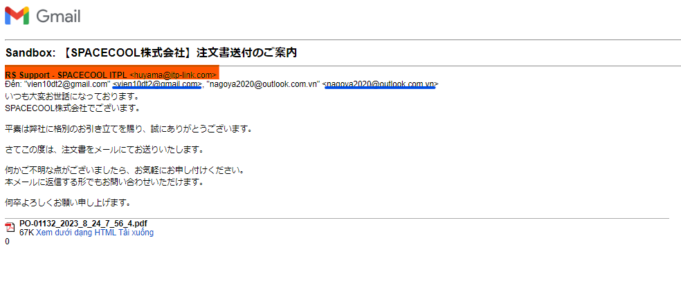
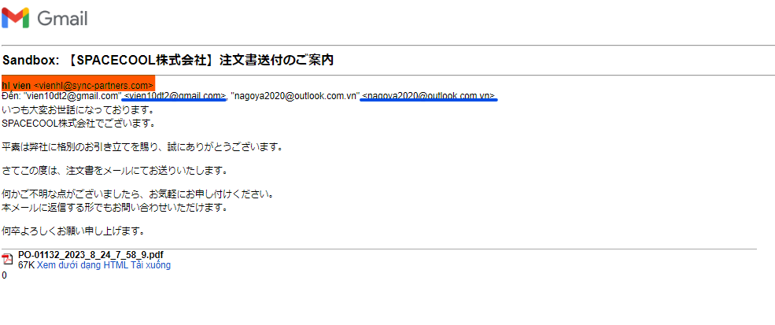

 | ログインユーザ： | chatter
 | FROM | <vien10dt2@gmail.com>
 | TO | <vien10dt2@gmail.com>
 |  | <nagoya2020@outlook.com.vn>

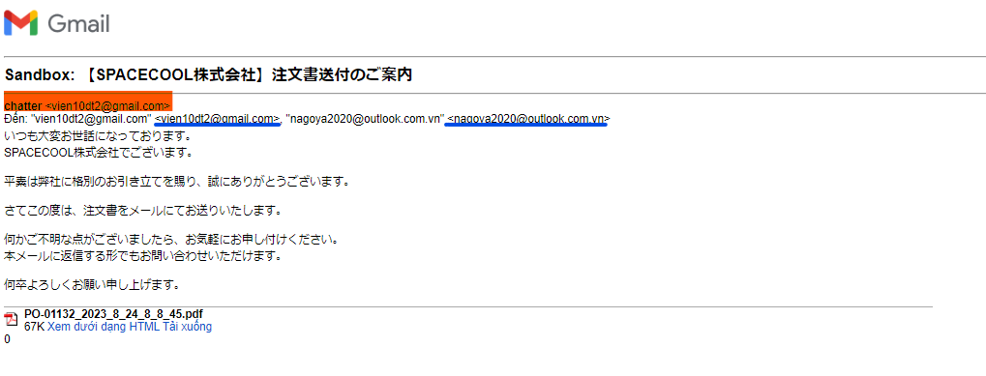

2.Send Email Through Email Relay :これについてはまだ詳しく調査していないため、試験のためにホストまたはドメインが必要です。

SendMail機能
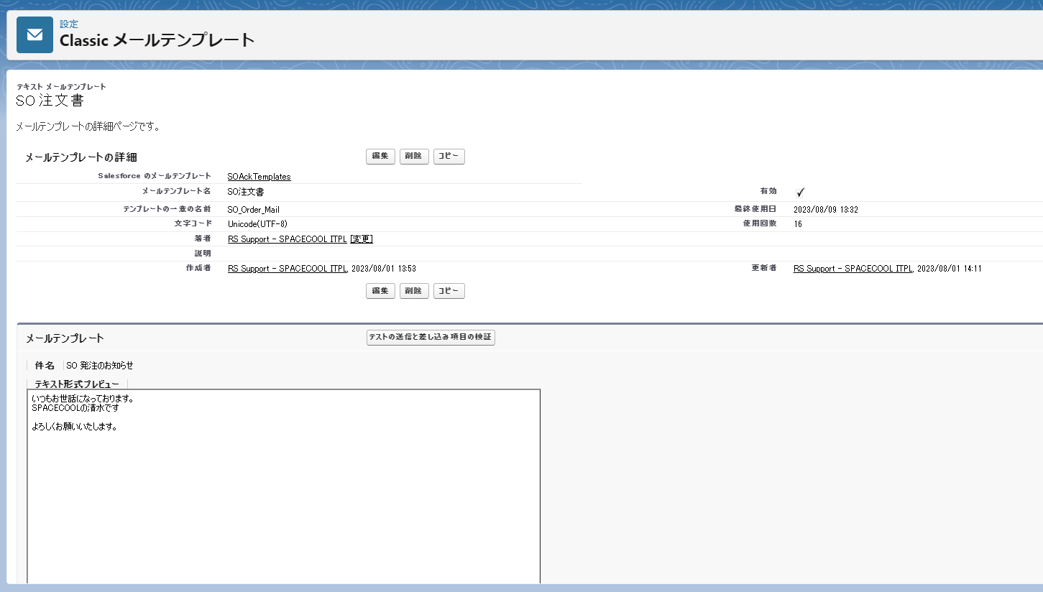
PO発注、SO注文、SO出荷依頼、SO納品、SO請求の帳票をメールで送信するとき、メール標題、本文は何でしょうか
以下のキャプチャによって、私のデモです。
お客様に内容を確認していただけるようお願いいたします。標題と本文をメールに設定する必要があります。

